Расчет
 | ДОСТОИНСТВА НАШИХ АРОЧНЫХ БЕСКАРКАСНЫХ АНГАРОВ

 | Заказывая у нас арочные бескаркасные ангары, вы получите здания, изготовленные с применением современного оборудования и надежных отечественных материалов, полностью отвечающих всем установленным стандартам качества. Их возведением будут заниматься только опытные и квалифицированные специалисты. А поскольку сборка всех составляющих деталей нами производится на месте строительства, это позволит минимизировать расходы на их доставку, что в свою очередь приведет к уменьшению общей стоимости готового здания.

РАСЧЁТ СТОИМОСТИ АНГАРОВ В СТАНДАРТНОМ ИСПОЛНЕНИИ на 2014 год

Наименование |  | Кол-во | Ед.изм | Стоимость | Примечание | Примечание
Длина ангара |  | 10 | м\п |  | Не ограничена
Ширина ангара |  | 10 | м\п |  | от 8 м\п до 18 м\п |  | В розовой клетке можно менять значения на свои в диапазоне указанных в примечании таблицы.
Высота ангара |  | 5 | м\п |  | 1\2 ширины
Площадь ангара |  | 100 | м2 |  | по земле
Итого стоимость в стандартной комплектации |  |  |  | 450,000.00р. | Цены указаны без учета скидок
Итого стоимость в стандартной комплектации
в двойной оболочке с утеплителем h = 100мм |  |  |  | 891,000.00р.

 | Скидки
 | При заказе более | 250 | м2 | Скидка | 5%
 | При заказе более | 500 | м2 | Скидка | 10%
 | При заказе более | 750 | м2 | Скидка | 15%
 | При заказе более | 1000 | м2 | Скидка | 20%

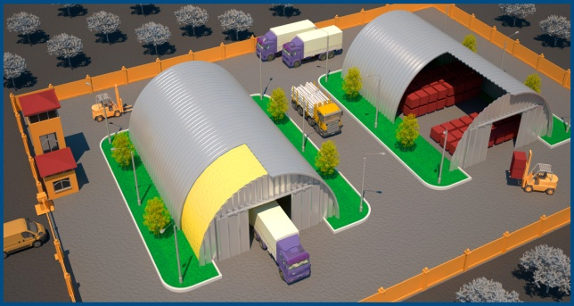
 |  |  |  |  | Материал здания сталь, оцинкованная ᵟ=1мм(1 класс)
 |  |  |  |  | В стандартную комплектацию входит одни ворота (4*4)
 |  |  |  |  | распашные с калиткой в торцевой стене.
 |  |  |  |  | Стоимость устройства фундаментов, полов, оконных проемов,
 |  |  |  |  | дополнительных ворот, монтаж инженерных сетей и
 |  |  |  |  | оборудования опеделяется дополнительно для каждого
 |  |  |  |  | конкретного объекта в соответствии с проектом.
 |  |  |  |  | Окончательную стоимость заказа определяется после
 |  |  |  |  | детальной проработки заказа

 |  |  |  |  | По всем вопросам обращаться:
Более подробная информация на сайте |  |  |  |  | тел.: 8 (3462) 22-51-65
 |  |  |  |  | факс: 8( 3462) 22-51-90
Акционерное общество "Государственная компания “СЕВЕРАВТОДОР” Специализированный мостовой Филиал №8 |  |  |  |  | e-mail: fil8@severavtodor.ru

